Ассортиментная ведомость растен
№ | Фотопример | Русское название | Латинское название | Ед. измер. | Кол-во | Стоимость, шт. | Стоимость, шт.
Хвойные кустарники
1 | 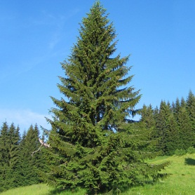 | Ель сербская | Picea omorika | шт. | 2 | 11525 | 23050
2 |  | Лиственница |  | шт. | 8 | 9850 | 78800
3 | 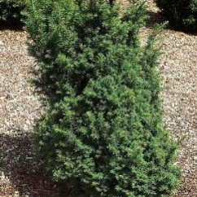 | Тис средний | Taxus | шт. | 2 | 2900 | 5800
Декоративные растения
4 |  | Рододендрон Институт Хельсинки | Rhododendron 'Helsinki University' | шт. | 4 | 2500 | 10000
5 |  | Азалия | Azalea | шт. | 4 | 2750 | 11000
6 | 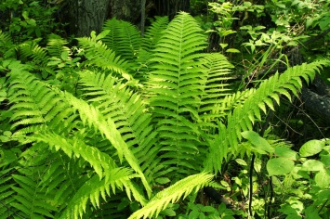 | Щитовник мужской | Dryopteris filix-mas | шт. | 4 | 500 | 2000
8 | 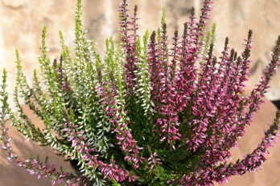 | Вереск обыкновенный | Callúna vulgáris | шт. | 9 | 780 | 7020
8 | 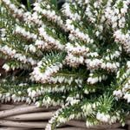 | Эрика | Erica arborea | шт. | 9 | 780 | 7020
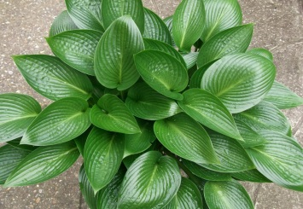 Ягодные растения
9 | 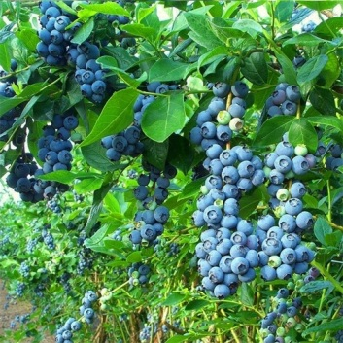 | Голубика (сорта по наличию) | Vaccinium corymbosum | шт. | 4 | 1500 | 6000
Итого общая сумма, руб |  |  |  |  |  |  | 150690

